Sheet1
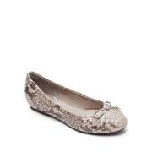
LAT_0500040552689


BONTON_879113

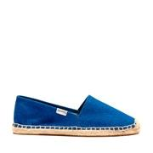
SOLE_146597

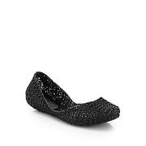
SAKS_0469644298288

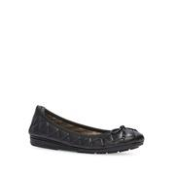
LAT_0500044616613

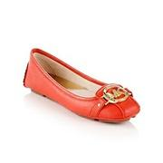
BONTON_638419

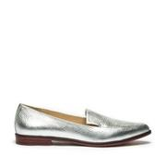
SOLE_148659

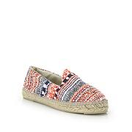
SAKS_0400088822293

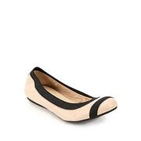
SAKS_0442250987609

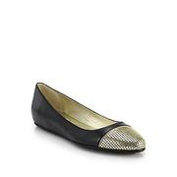
SAKS_0400087020043


SAKS_0400090018768

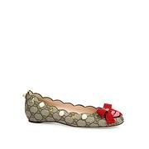
SAKS_0400089831264


SAKS_0400089274763


SAKS_0400088843933

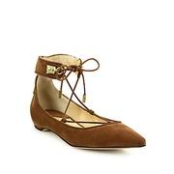
SAKS_0400090801559

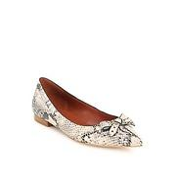
SAKS_0400090562896

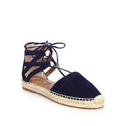
SAKS_0400087333805

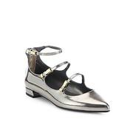
SAKS_0400090171892

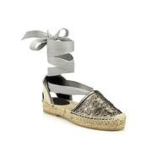
SAKS_0400089658282


SAKS_0400090018706

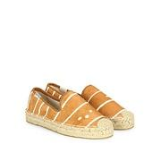
SAKS_0400090018663

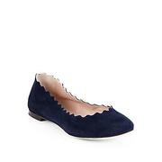
SAKS_0462210716742

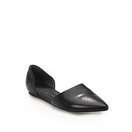
SAKS_0469646008786

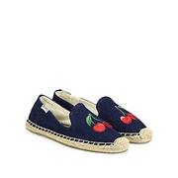
SAKS_0400090453941


SAKS_0400088850575

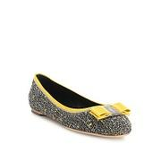
SAKS_0400089288317

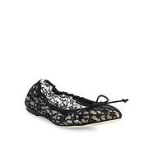
SAKS_0400090379609


SAKS_0437830899229

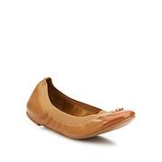
SAKS_0400089909624


SAKS_0400089311143


SAKS_0400087208561


SAKS_0400090863068

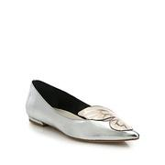
SAKS_0400087208589

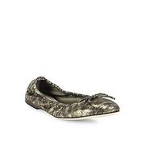
SAKS_0400090381023

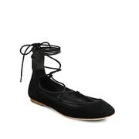
SAKS_0400090737888


SAKS_0442339621615

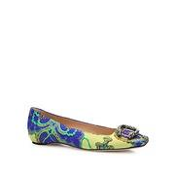
SAKS_0400089831040

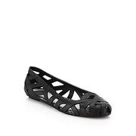
SAKS_0469644323324

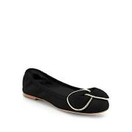
SAKS_0469645165374

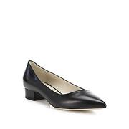
SAKS_0400089989034

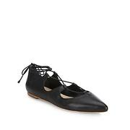
SAKS_0400087602776


SAKS_0400087547349

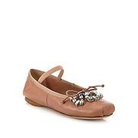
SAKS_0400089198135

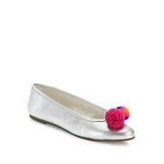
SAKS_0400090647093

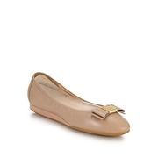
SAKS_0400086899113

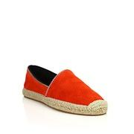
SAKS_0400089356500

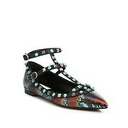
SAKS_0400089660418

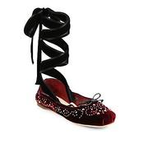
SAKS_0400090573962

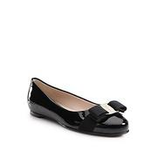
SAKS_0442318852894


SAKS_0400088951744

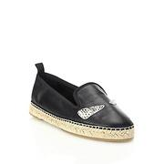
SAKS_0400089995484

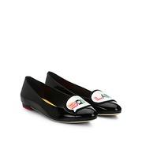
SAKS_0400087539256

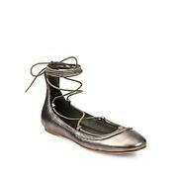
SAKS_0400090757625


SAKS_0400088904876


SAKS_0400088505344

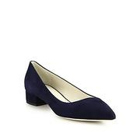
SAKS_0400087018157

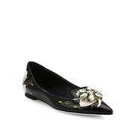
SAKS_0400090399074

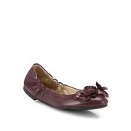
SAKS_0400090636351

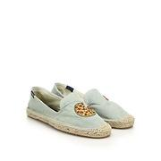
SAKS_0400088842030


SAKS_0400088840493

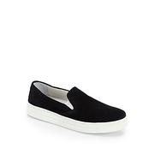
SAKS_0400086732135

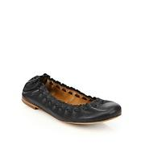
SAKS_0400090211283


SAKS_0400087379407

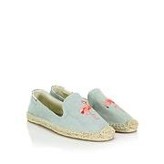
SAKS_0400088843879


SAKS_0400089919822

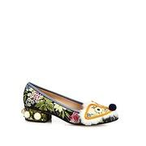
SAKS_0400089823206

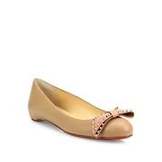
SAKS_0400090766158


SAKS_0400088610251


SAKS_0400088822145


SAKS_0400089647703

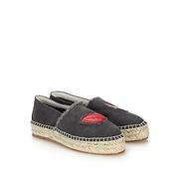
SAKS_0400088933162


SAKS_0400089826823


SAKS_0400089065543


SAKS_0400089483190


SAKS_0400092087824


SAKS_0400088506076


SAKS_0400089765134


SAKS_0400088822269


SAKS_0400089354465


SAKS_0400090814440


SAKS_0400089995873


SAKS_0400090018652


SAKS_0400088506385


SAKS_0400090171585


SAKS_0400087720363


SAKS_0400090650595


SAKS_0400089004923


SAKS_0400089316198


SAKS_0400090727974


SAKS_0400089283893


SAKS_0400090423401


SAKS_0400090809856


SAKS_0400090595177


SAKS_0400090379781


SAKS_0400089542610


SAKS_0442339694565


SAKS_0400089765169


SAKS_0400089228309


SAKS_0400089068127


SAKS_0400090540284


SAKS_0400089300810


SAKS_0400087958560


SAKS_0400090647015


SAKS_0400089068080


SAKS_0400090572295


SAKS_0400090636669


SAKS_0400088822185


SAKS_0400088822164


SAKS_0400090345548


SAKS_0400089099763


SAKS_0400089908501


SAKS_0400090018789


SAKS_0400090217025


SAKS_0400087680208


SAKS_0400087091427


SAKS_0400088522949


SAKS_0400087183378


SAKS_0400088726168


SAKS_0400090682712


SAKS_0400088822091


SAKS_0400090079183


SAKS_0400090165966


SAKS_0400087605607


SAKS_0400090018732


SAKS_0400090399164


SAKS_0400088822128


SAKS_0400089187497


SAKS_0400087287277


SAKS_0400089709392


SAKS_0448847967719


SAKS_0400089354534


SAKS_0400088843727


SAKS_0400089283878


SAKS_0400089354502


SAKS_0400090003758


SAKS_0400088726153


SAKS_0400089929976


SAKS_0400089826688


SAKS_0400089995706


SAKS_0400088276354


SAKS_0400088797343


SAKS_0400090401372


SAKS_0400090647036


SAKS_0400090574209


SAKS_0400090555614


SAKS_0400090044521


SAKS_0400090572573


SAKS_0400090127793


SAKS_0400089661163


SAKS_0400089311180


SAKS_0400089666044


SAKS_0400090729481


SAKS_0400089110997


SAKS_0441990192021


SAKS_0400090423415

